Guide
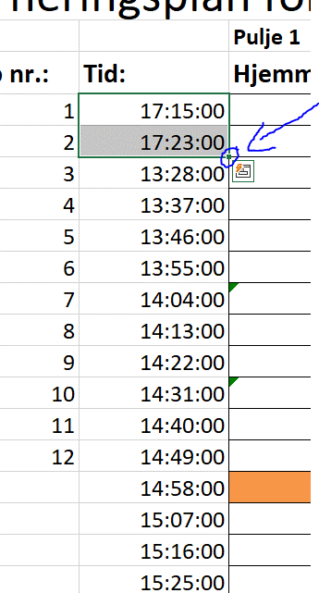
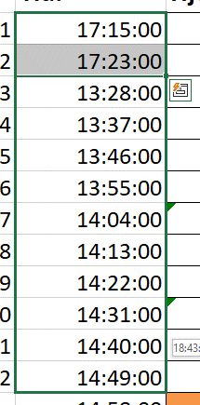
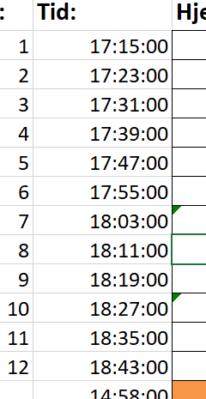
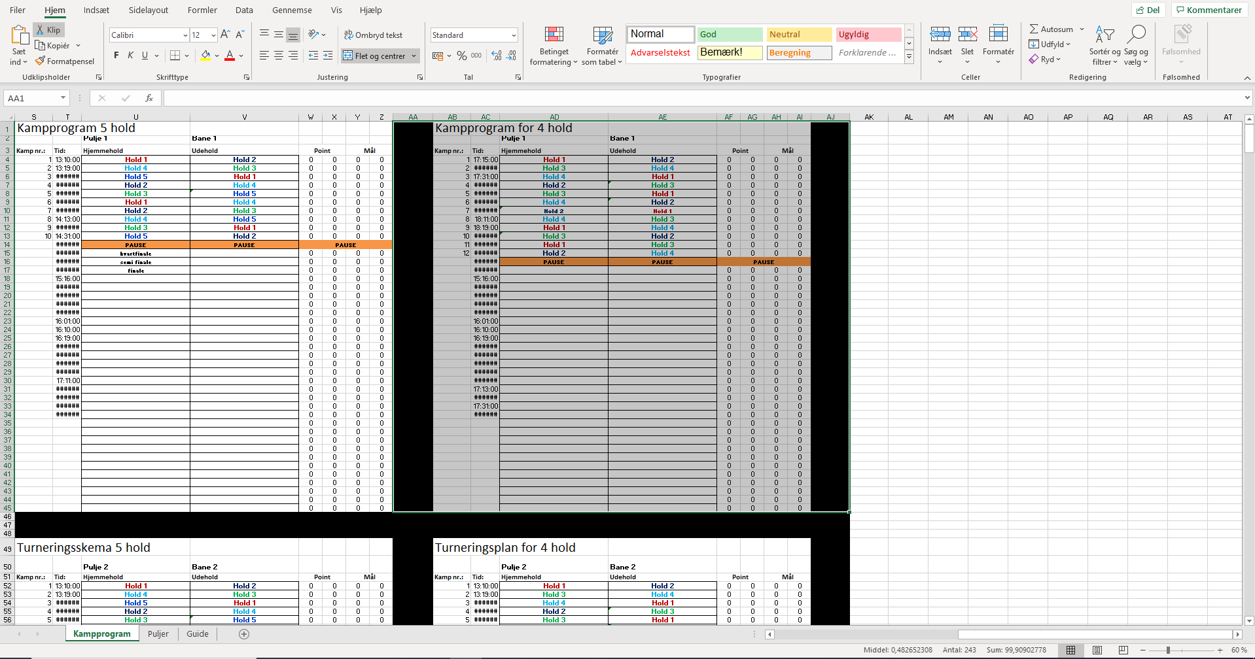
GUIDE - Ved eventuelle spørgsmål bedes der henvendes til Simon Oberton Jessen på 26 23 02 96 | GUIDE
OBS!!! Hvis man vil rykke på et kampprogram, skal det markeres og trækkes. Ellers følger kodningen ikke med. Det anbefales dog ikke at rykke rundt på noget | OBS!!! Der må ikke rykkes rundt på noget, da alt er indkodet og det vil ødelægge hele turneringsplanen
 | 1. De puljer og kampprogrammer der ikke er i brug skal markeres og deletes + udfyldningsfarven skal være neutral (lige under skriftstørrelsen + der skal ikke være kanter (lige ved siden af udfyldning, vælg ingen kanter)
 | 2. Ret tiderne til på kamprogrammet (skriv de 2 første tider, marker dem og i nederste højre hjørne af markeringen hives der ned, så laves tiderne selv) Hvis feltet siger ##### er det fordi der ikke er nok plads til det der skal stå
 | 3. Afhængig af afholdning af pauser, kvart-, semi- og finale skal der også rettes i tiderne + kamp numrene (hvis der spilles 2 puljer skal kampnumrene forskydes sådan så den første kamp i pulje 1 er nr. 1 og den første kamp i pulje 2 er nr. 2 osv.)
 | 4. Ændr "Kampprogram ? Hold" til den givne turnering f.eks.: DAI Studiebold - UCL Intern stævne

 | 5. En kvartfinale (eller semifinale, hvis der ikke behøves kvartfinale) skrives således: | Vinder pulje ? | Nr. ? pulje ?

 | Et eksempel på en kvartfinale fra 2 puljer kunne eksempelvis se sådan ud: | Vinder pulje 1 | Nr. 4 pulje 2
 |  | Vinder pulje 2 | Nr. 4 pulje 1
 |  | Nr. 2 pulje 1 | Nr. 3 pulje 2
 |  | Nr. 2 pulje 2 | Nr. 3 pulje 1
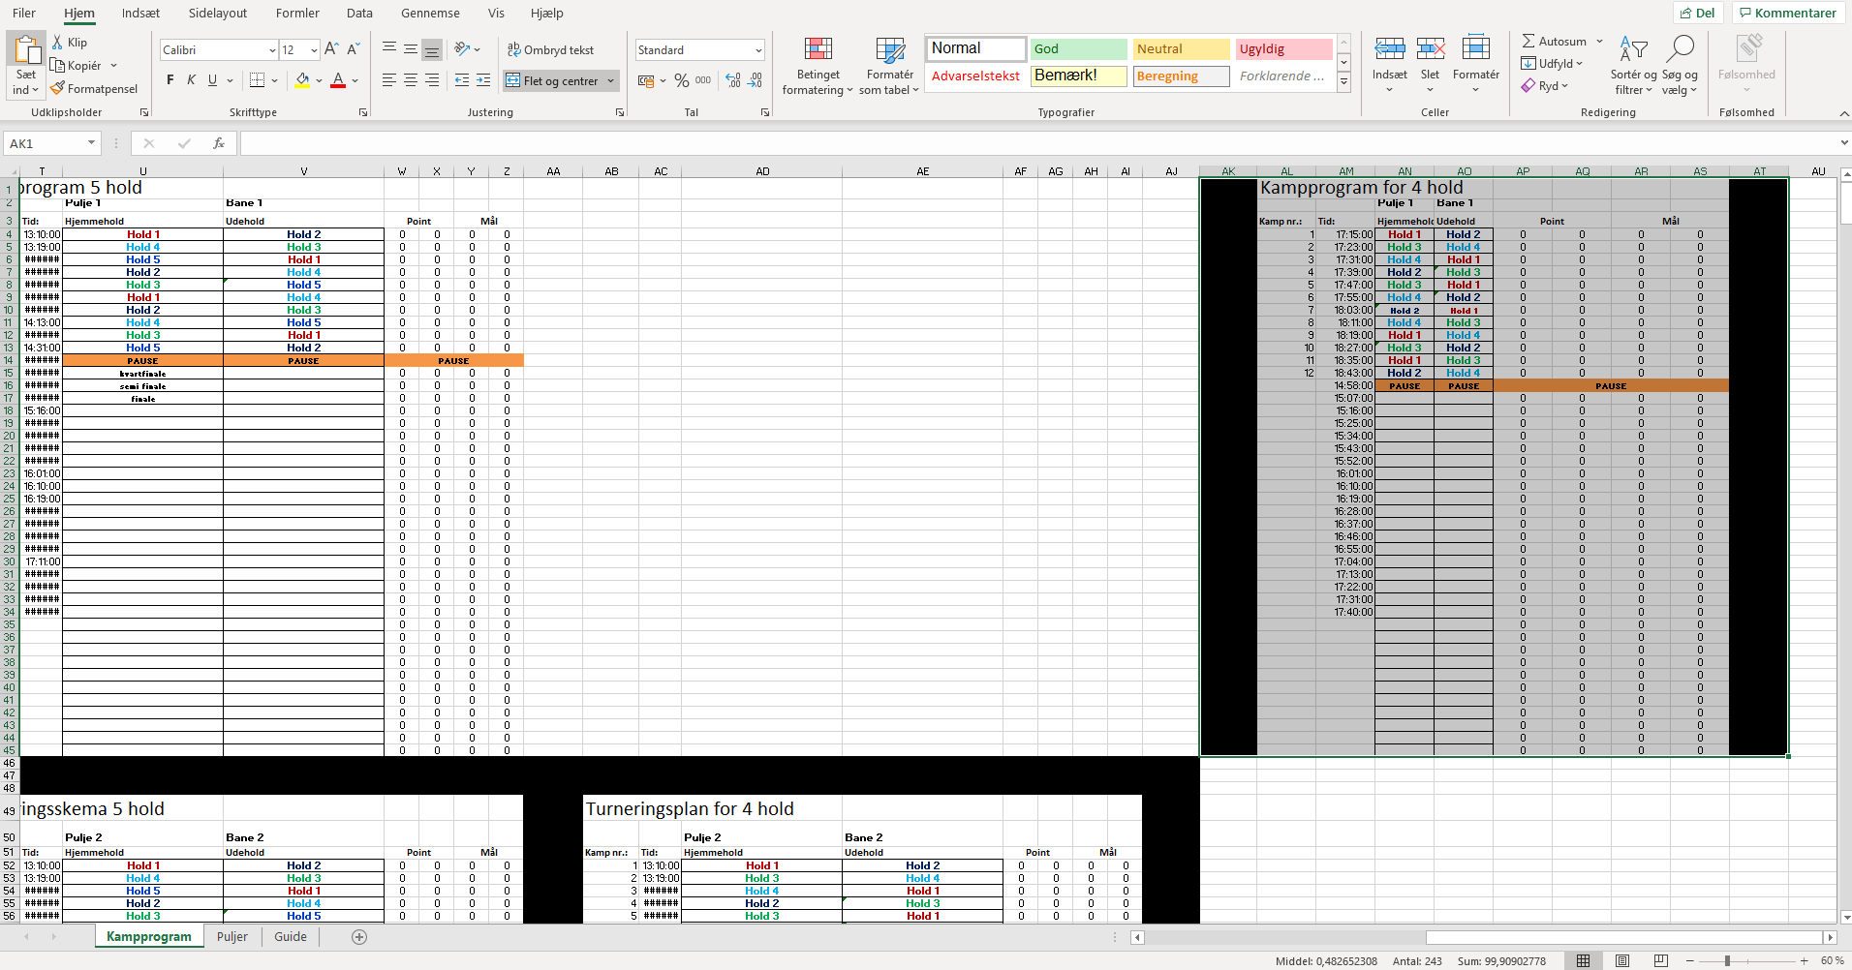
 | 6. Skriv Holdnavnene ind i puljerne (de kommer automatisk ind i kampprogrammet)
 | 7. Der skal kun gives point og mål i kampprogrammet, det er automatisk indkodet i puljerne

 | Ved yderligere spørgsmål ring eller skriv til Simon Oberton Jessen på 26 23 02 96

For at gøre det lettere overskueligt kan kampprogrammer og puljer, som ikke tages i brug fjernes. (hvis dette ikke er nødvendigt kan de næste 3 skridt springes over)
Dette gøres ved at markere det, som skal slettes og:

1. trykke delete på tastaturet

2. Fjerne kanter

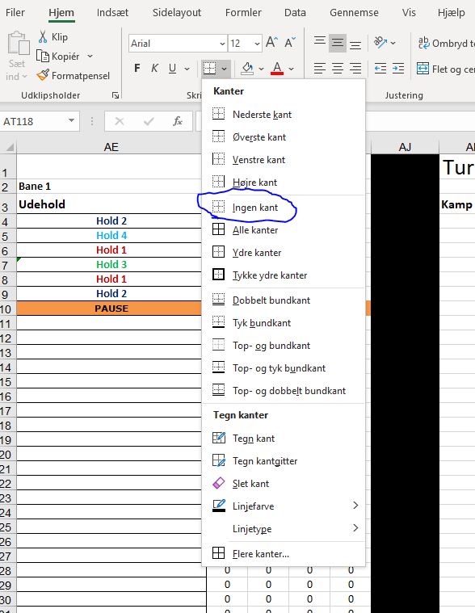

3. Fjerne udfyldning
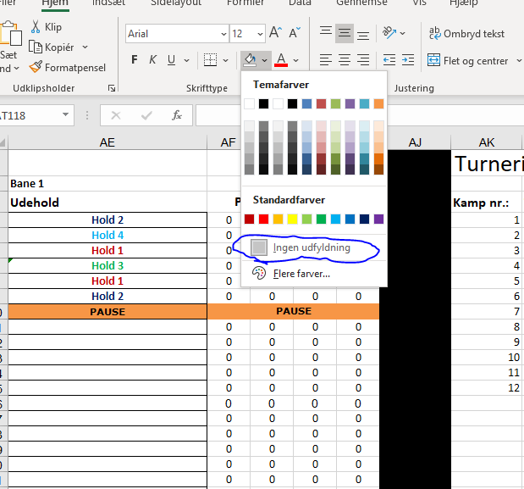

Kampprogrammerne og puljerne er kodet sammen
Så hvis du skriver holdnavne ind i puljerne, kommer de automatisk ind i kampprogrammet
Omvendt, skriver du scoren og giver point for en kamp, kommer det automatisk ind i puljerne

Skal der indgå kvart- semi- og finale efter puljerne er spillet, sættes det således op:
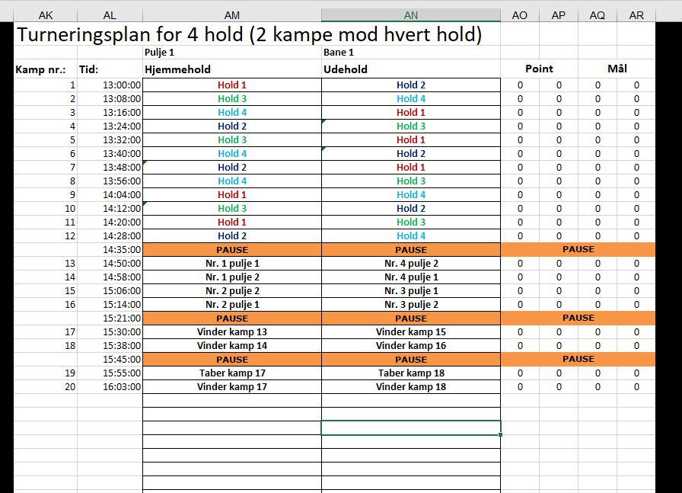

I stedet for at skulle skrive alle tiderne ind hver for sig kan man markere 2 tider og trække ned i højre hjørne af det markeret og tiderne oprettes automatisk med det samme interval

